記錄
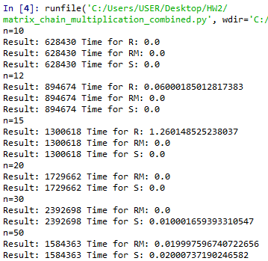
n= | R | RM | S
10 | 0 | 0 | 0
12 | 0.06 | 0 | 0
15 | 1.26 | 0 | 0
20 | X | 0 | 0
30 | X | 0 | 0.01
40 | X | 0.009 | 0.01
50 | X | 0.019 | 0.02

 | 1. 隨著n的增加，所需要的運算時間也隨之增加
 | 2. 在同樣的n的運算時，所需運算時間 R>>RM>S
 | 3. Recursive的運算時間較接近指數型成長，RM及S的秒數則較接近線性成長

